目次
領地奪取仕様書

目次
プロトタイプ版で実装すること | プロトタイプシート
α版で実装すること | αシート
β版で実装すること | βシート
クラス設計 | クラス設計シート
主な仕様
共通の仕様 | 共通の仕様シート
タイトルの仕様 | タイトルの仕様シート
キャラセレクトの仕様 | キャラセレクトの仕様シート
チュートリアルの仕様 | チュートリアルの仕様シート
ゲームの仕様 | ゲームの仕様シート
リザルトの仕様 | リザルトの仕様シート
ランキングの仕様 | ランキングの仕様シート
その他仕様 | その他仕様シート

プロトタイプ
目次に戻る
プロトタイプ版で実装すること

優先順位 高
 | 画面4分割の実装
 | プレイヤー4人同時プレイの実装
 | テリトリーの実装
 | テリトリー取得処理の実装
 | テリトリーにおけるポイントの実装
 | 勝敗判定の実装
 | キャラ特性の実装(1種類分)
優先順位 低
 | 敵の自動移動処理の実装

α
目次に戻る

α版で実装すること

優先順位 高
 | フィールドのパネル式システムの実装
 | キャラセレクトの実装
 | リザルトの実装
 | タイトルの実装
 | チュートリアルの実装
 | フィールドのパネル式システムの実装
 | キャラ特性の実装(3種類分)
優先順位 低
 | 敵のAIの実装(完成度80%)

β
目次に戻る

β版で実装すること

優先順位 高
優先順位 低
 | 敵のAI実装(完成版)
 | 演出面の細かい修正
 | デバッグ処理

クラス設計
目次に戻る

・・・ メンバ変数として使用

・・・ 派生クラス

キャラクター関係
CCharacter
CModel
CMotion
CPlayer
CEnemy
CAIController
テリトリー関係
CTerritory
モード関係
CTitle
CSelect
CResult
CGame
オブジェクト関係
CObject
CObjectMove

CBaseMode

キャラセレクトの仕様
目次に戻る |  | タイトルで「ゲームモード」を選択 |  |  |  |  | 「はい」選択時、ゲームモードに移行

セレクトモードの仕様

セレクトの順番 | 国選択→キャラ選択

選択方式 | 国選択・・・カーソル移動 | 国選択


 | キャラ・・・スライド移動
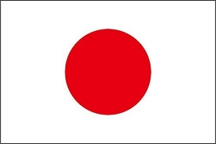
選択時 | 特性説明文

決定時 | 確認テキスト |  |  |  |  | 「いいえ」選択時

その他 | 背景は競技場を上空から俯瞰する視点

 | 項目決定毎に近づいていく |  |  |  |  | 国選択に戻る

 |  |  |  |  | タイトルに戻る
 |  | 国名 |  | 選手(国？)の説明文など

 |  | 世界ランク：〇位

 |  | キャラクター選択 |  |  |  |  | 参加情報確認

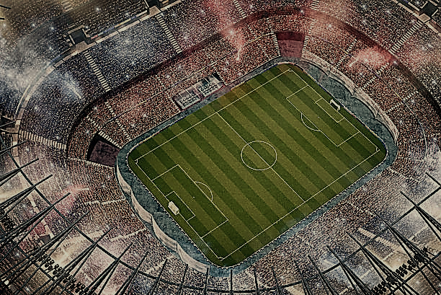
 |  |  |  |  |  |  |  | 選んだ国 | 選んだキャラクター

 |  |  |  |  |  |  |  | 日本 | ○○型
これで参加しますか？
 |  |  |  |  | タイトルに戻る
 |  | ○○型 |  | キャラ特性説明
はい いいえ
 |  | 攻撃速度 | A
 |  | ふっとばし力 | B
 |  | 移動速度 | C

リザルトの仕様
目次に戻る |  | ゲーム終了(ホワイトアウト)

リザルトモードの仕様

リザルトの流れ | 一位
1

 | 全員の順位

 | スコア内部

2

スマブラSP
総取得数 |  | 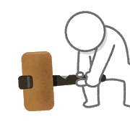
妨害数
被妨害数

PLAYER 1

3
1


1P

PLAYER 1

2

3
4
5
6
7
8

2P
3P
4P
CP
CP
CP
CP

4

2P
4P
1P
3P
CP
CP
CP
CP

プレイヤー2
プレイヤー4
プレイヤー1
プレイヤー3
コンピューター5
コンピューター6
コンピューター7
コンピューター8
PLAYER 1
2
4
1
3
5
6
7
8

+4
合計
+2
+5
+3
+1
-1
-2
-3

獲得
3
1
4
2
0
0
0
0
妨害
1
1
1
1
1
-1
-2
-3

被妨害
0
0
0
0
0
0
0
0
5

2
1
4
3
5
6
7
8

PLAYER 1

Thank you
for
Playing!!
Thank you
for
Playing!!
Thank you
for
Playing!!
Thank you
for
Playing!!
Thank you
for
Playing!!
Thank you
for
Playing!!
Thank you
for
Playing!!
Thank you
for
Playing!!

